상품제안서
레벤트 AG590 차량용 청소기 핸디 무선에어건 | 상품코드: F24370

 |  |  |  |  |  |  | 02-412-0044 | www.easy1.co.kr
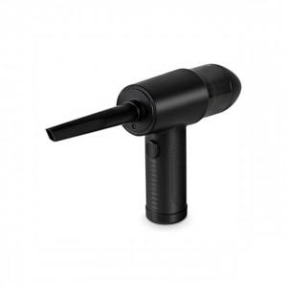

【상세/제작정보】

【인쇄/포장옵션】 | 레이저 / 포장지포장

【공급단가】 | 수량 | 50~ | 100~ | 500~ | 1,000~ | 2,000~
*VAT별도 | 단가 | 39,770원 | 39,130원 | 38,180원 | 37,220원 | 36,590원

【상품 URL】 | https://dev.easy1.co.kr:443/src/goods_detail.php?gdno=24370

